ひとり親概要
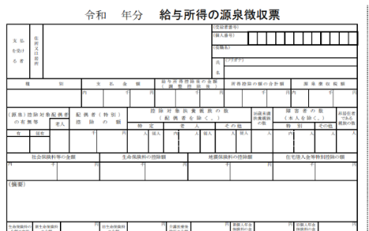
 | GRNひとり親世帯支援制度について （2026年8月改訂）

内容 | ： 小児がんのため入院治療を受ける子どもを持つひとり親世帯へ支援金を支給

対象者 | ： 小児がん(小児慢性特定疾病/悪性新生物）と診断され入院治療を受ける申請時20歳以下の
 | 子どもを持つ年収900万円未満のひとり親世帯
 |  | （給与収入） | 申請時における前年の源泉徴収票の支払金額が900万円未満 注1）
 |  | （給与収入以外） | 申請時における前年の確定申告書の所得金額合計欄が650万円未満 注2）

対象期間 | ： 申請日より遡って6カ月間

支援金 | ： 1世帯 20万円 ※ 1世帯につき１回限り

必要書類 | ： 本申請書「GRNひとり親世帯支援制度申請書」に下記４種類の書類を添付
 |  | 1. 疾病名が記載されたもの（小児慢性特定疾病受給者証の写しなど）
 |  | 2. 入院治療を受ける（受けた）ことがわかるもの（医療費の領収書など）
 |  | 3. 世帯収入を証明するもの（源泉徴収票など）
 |  | 4. ひとり親世帯を証明する書類（ひとり親家庭等医療費受給者証、戸籍謄本など）

送付先 | ： 〒171-0021 東京都豊島区西池袋2-21-8-204
 | 公益財団法人ゴールドリボン・ネットワーク「GRNひとり親世帯支援制度」 係

申請スケジュール |  | ： 毎月末迄に申請受付分は翌月中に指定の口座へお振込を予定

お問い合わせ先 |  | ： 公益財団法人ゴールドリボン・ネットワーク
 |  | TEL ： （03）5944-9922 FAX ：（03）5944-9923
 |  | e-mail ： npo@goldribbon.jp
 |  | https://www.goldribbon.jp

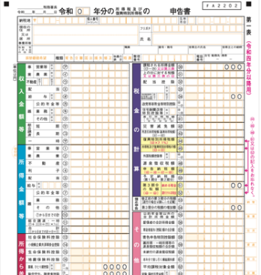
注1） 〈源泉徴収票の場合〉 支払金額の欄が900万円未満 |  |  |  | 注2） 〈確定申告書の場合〉 所得金額合計欄が650万円未満

